상품제안서
모니터 메모보드+플래그 세트 | 상품코드: S44830

 |  |  |  |  |  |  | 02-713-8555 | www.synergygift.co.kr
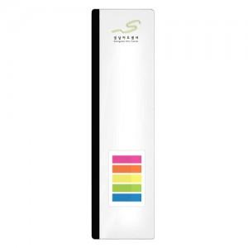 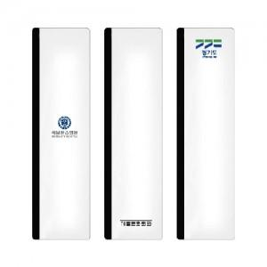 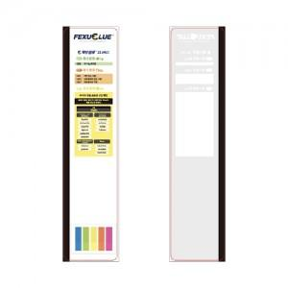

【상세/제작정보】 | <span style="font-size: 14pt;">※ 일반 컬러인쇄 500개 이상부터 가능합니다. / 진행시 출고까지 10~15일 소요 됩니다.</span>

【인쇄/포장옵션】 | 풀칼라, DTF필름전사 / OPP(비닐)

【공급단가】 | 수량 | 100~ | 300~ | 1,000~ | 3,000~ | 5,000~
*VAT별도 | 단가 | 2,860원 | 2,700원 | 2,450원 | 2,280원 | 2,210원

【상품 URL】 | https://www.synergygift.co.kr:443/src/goods_detail.php?gdno=44830

